Ejercicio 1
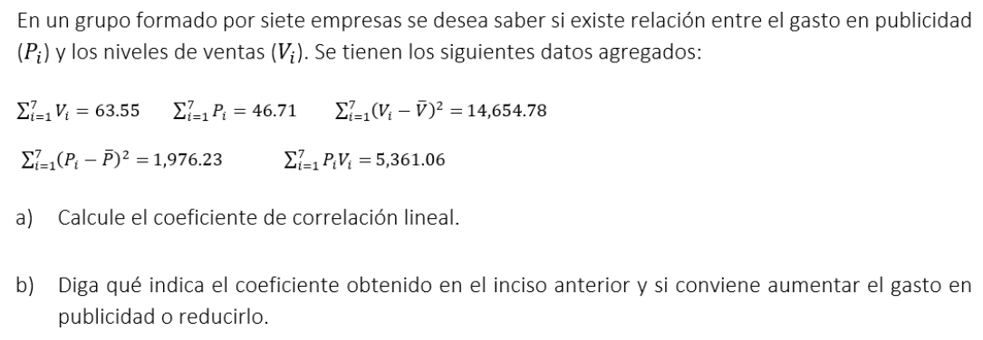

 |  |  |  |  |  |  |  | X=P
a) |  |  |  |  |  |  |  | Y=V
Datos para el coeficiente de correlación lineal
Σ xiyi | X barra | Y barra | n | Σ (xi-X barra)² | Σ (yi-Y barra)² | Numerador | Denominador
5361.06 | 6.6728571429 | 9.0785714286 | 7 | 1976.23 | 14654.78 | 4936.9999286 | 5381.5625871

r= | 0.91739152869

b)
La cercanía del coeficiente de correlación lineal a +1 nos indica que existe una correlación lineal positiva entre los gastos y los niveles de venta y, por tanto, sí resulta conveniente aumentar los gastos en publicidad, ya que estos aumentos seran sucedidos por aumentos en las ventas.

Ejercicio 2
p | Límite inferior | Límite superior | Clase | Marca de clase (yi) | fi | %fr | F | %Fr | (yi-X barra)²*fi
1 | 0 | 2 | [0,2] | 1 | 25 | 0.1724137931 | 25 | 17.24% | 25
2 | 2 | 4 | (2,4] | 3 | 42 | 0.28965517241 | 67 | 46.21% | 378
3 | 4 | 6 | (4,6] | 5 | 29 | 0.2 | 96 | 66.21% | 725
4 | 6 | 8 | (6,8] | 7 | 20 | 0.13793103448 | 116 | 80.00% | 980
5 | 8 | 10 | (8,10] | 9 | 18 | 0.12413793103 | 134 | 92.41% | 1458
6 | 10 | 12 | (10,12] | 11 | 5 | 0.034482758621 | 139 | 95.86% | 605
7 | 12 | 14 | (12,14] | 13 | 1 | 0.0068965517241 | 140 | 96.55% | 169
8 | 14 | 16 | (14,16] | 15 | 2 | 0.013793103448 | 142 | 97.93% | 450
9 | 16 | 18 | (16,18] | 17 | 3 | 0.020689655172 | 145 | 100.00% | 867
 |  |  | Total |  | 145 | 1 |  |  | 5657

a)
Datos para Q1
Posición | Li | A | pN | Fi | Fi-1
36.5 | 2 | 2 | 36.5 | 67 | 25
Datos para Q3
$$Q_{p}=L_{i}+A\left(\frac{pN−F_{i−1}}{F_{i}−F_{i−1}}\right)$$
Posición | Li | A | pN | Fi | Fi-1
109.5 | 6 | 2 | 109.5 | 116 | 96

Respuesta a)
Q1= | 2.5476190476
Q3= | 7.35

b)

Datos para X barra
Σ wixi | Σ wi
747 | 145
X barra= | 5.1517241379

$$s^{2}=\frac{\sum{{\left(y_{i}−\overline{X}\right)}^{2}∗f_{i}}}{n}$$
Datos para varianza
Σ(yi-X barra)²*fi | n
5657 | 145

Resultados incisco b)
Varianza muestral | s²= | 39.013793103
Desviación estandar | s= | 6.2461022329

c)
Histograma f
Histograma %Fr
 |  |  |  | Respuesta c)
 |  |  |  | Es una distribucion con sezgo positivo. Observando la columna de %Fr (o el histograma que nos muestra %Fr) nos damos cuenta que son poco menos del 5% de visitantes que se quedan en el stand mas de 10 minutos, por lo tanto el stand no seria considerado exitoso.

